Hoja1
 |  | TALLER 4

 |  |  |  |  |  |  |  |  | a) | 4096
 |  |  |  |  | a) | 17576000 | b) | 11232000

a) | 90 |  | b) | 300
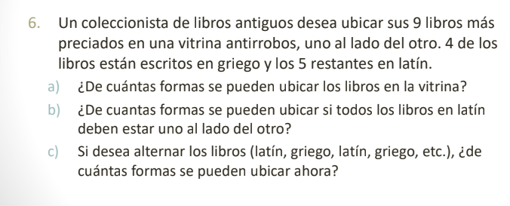

a) | 11880

 |  |  |  |  | a) | 362880 | b) | 14400

 |  |  |  |  | c) | 2880

